关系图
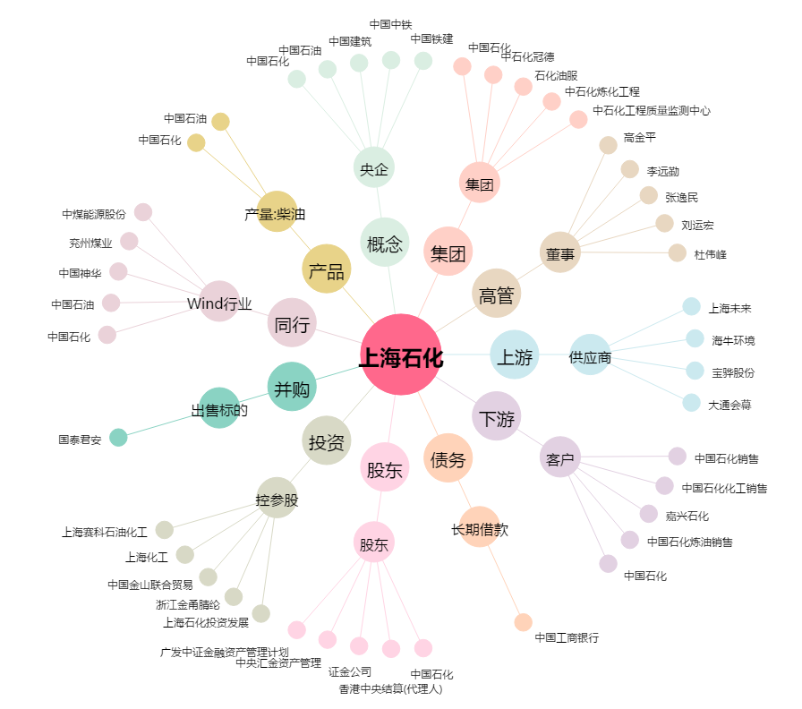
上海石化[600688.SH] - 关系概览图

